Sheet2
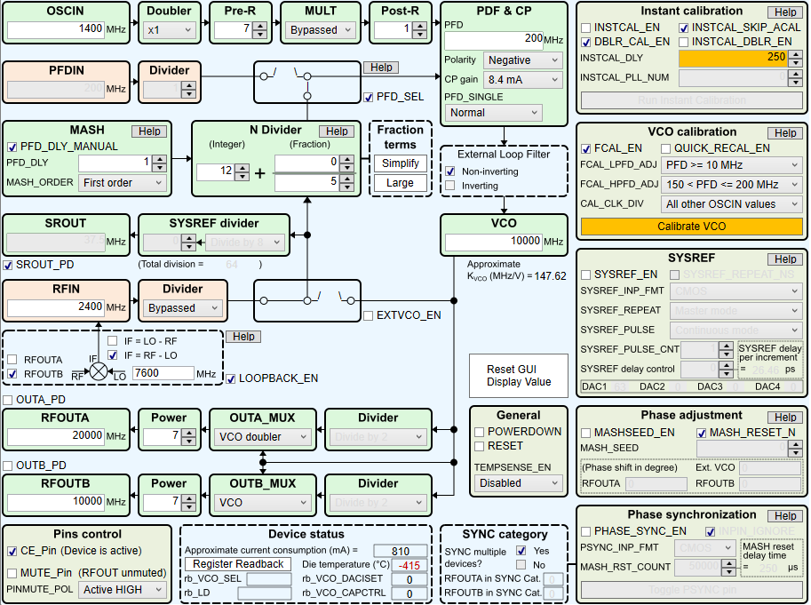
Address | value | TICS Pro
R122 | 0000 | 0000
R121 | 0000 | 0000
R120 | 0000 | 0000
R119 | 0000 | 0000
R118 | 0000 | 0000
R117 | 0000 | 0000
R116 | 0000 | 0000
R115 | 0000 | 0000
R114 | 0000 | 0000
R113 | 0000 | 0000
R112 | FFFF | FFFF
R111 | 0000 | 0000
R110 | 001F | 001F
R109 | 0000 | 0000
R108 | 0000 | 0000
R107 | 0000 | 0000
R106 | 0000 | 0000
R105 | 000A | 000A
R104 | 0014 | 0014
R103 | 0014 | 0014
R102 | 0028 | 0028
R101 | 03E8 | 03E8
R100 | 0533 | 0533
R99 | 19B9 | 19B9
R98 | 1C80 | 1C80
R97 | 0000 | 0000
R96 | 17F8 | 17F8
R95 | 0000 | 0000
R94 | 0000 | 0000
R93 | 1000 | 1000
R92 | 0000 | 0000
R91 | 0000 | 0000
R90 | 0000 | 0000
R89 | 0000 | 0000
R88 | 03FF | 03FF
R87 | FF00 | FF00
R86 | 0040 | 0040
R85 | 0000 | 0000
R84 | 0040 | 0040
R83 | 0000 | 0F00
R82 | 0000 | 0000
R81 | 0000 | 0000
R80 | 01C0 | 01C0
R79 | 001E | 001E
R78 | 0002 | 0002
R77 | 0608 | 0608
R76 | 0000 | 0000
R75 | 0000 | 0000
R74 | 0000 | 0000
R73 | 0000 | 0000
R72 | 0000 | 0000
R71 | 0000 | 0000
R70 | 001E | 001E
R69 | 0011 | 0011
R68 | 0020 | 0020
R67 | 0001 | 1000
R66 | 003F | 003F
R65 | 0001 | 0000
R64 | 4080 | 0080
R63 | C350 | C350
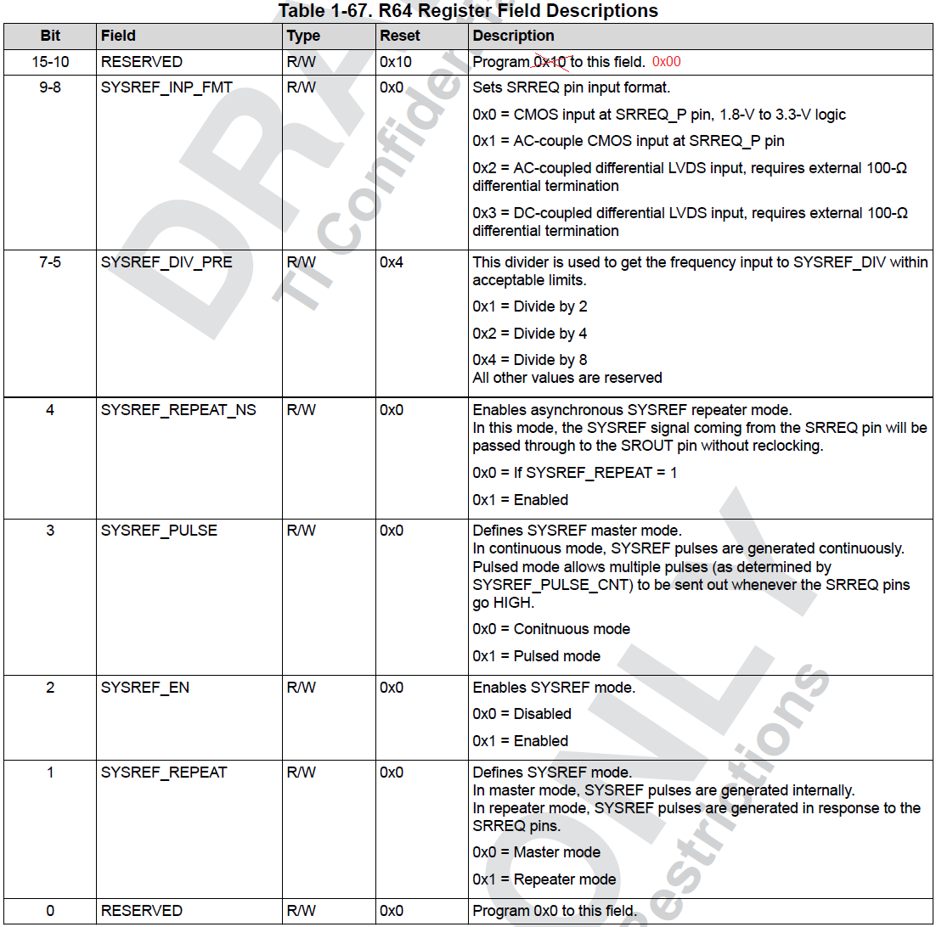
R62 | 0000 | 0000
R61 | 03E8 | 03E8 |  | Bit 15 -10 should be 0x00, otherwise SYSREF won't has output.
R60 | 01F4 | 01F4
R59 | 1388 | 1388
R58 | 0000 | 0000
R57 | 0001 | 0001
R56 | 0001 | 0001
R55 | 0002 | 0002
R54 | 0000 | 0000
R53 | 0000 | 0000
R52 | 0000 | 0000
R51 | 203F | 203F
R50 | 0080 | 0080
R49 | 0000 | 0000
R48 | 4180 | 4180
R47 | 0300 | 0300
R46 | 0300 | 0300
R45 | 0000 | 0000
R44 | 0000 | 0000
R43 | 0000 | 0000
R42 | 0000 | 0000
R41 | 0000 | 0000
R40 | 0000 | 0000
R39 | 0005 | 0005
R38 | 0000 | 0000
R37 | 0300 | 0300
R36 | 000C | 000C
R35 | 2080 | 3080
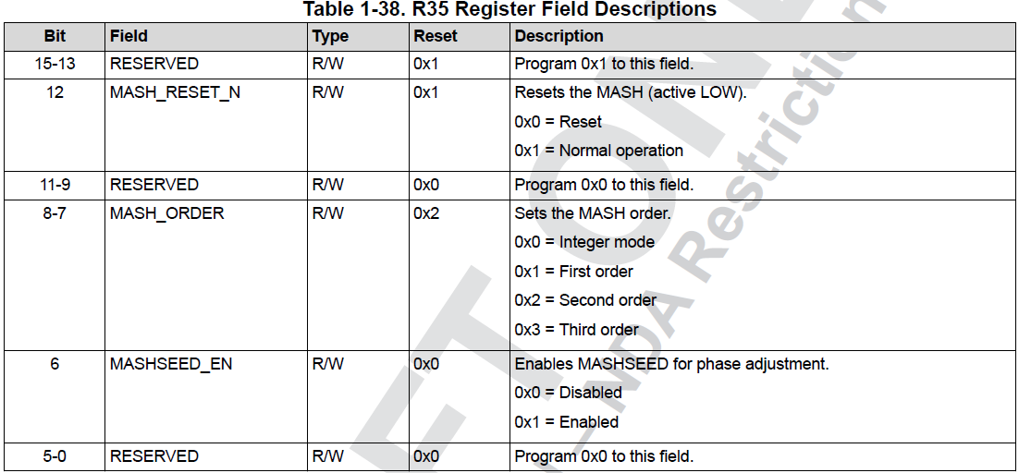
R34 | 0810 | 0810
R33 | 0000 | 0000
R32 | 1001 | 1001
R31 | 0401 | 0401
R30 | B18C | B18C
R29 | 318C | 318C
R28 | 0639 | 0639
R27 | 8001 | 8001
R26 | 0BD0 | 0DB0
R25 | 0624 | 0624
R24 | 0E34 | 0E34
R23 | 1102 | 1102
R22 | E2BF | E2BF
R21 | 1C64 | 1C64
R20 | 272C | 272C
R19 | 2120 | 2120
R18 | 03E8 | 0000 | This register, LD_DLY is not matter.
R17 | 15C0 | 15C0
R16 | 1718 | 1718
R15 | 2001 | 2001
R14 | 3007 | 3007
R13 | 0038 | 0038
R12 | 0408 | 0408
R11 | 0603 | 0602
R10 | 1000 | 1000
R9 | 0005 | 0005
R8 | C802 | C802
R7 | 0000 | 0000
R6 | 0A43 | 0A43
R5 | 0032 | 0032
R4 | 4204 | 4204
R3 | 0041 | 0041
R2 | B064 | B1F4 | You are not using Instcal, INSTCAL_DLY is not matter.
R1 | 57A0 | 57A0
R0 | 6470 | 6470

